Sheet1
S5128_S4220分段调色温方案
一、规格参数
输入电压(V) |  | 功率(W) |  | 输出电流(mA) |  | 输出电压 |  | 功能 |  | 状态
100~260 |  | 3-5 |  | 120 |  | 36V |  | 三段调色温 |  | 正白-暖白-正暖白

二、原理图
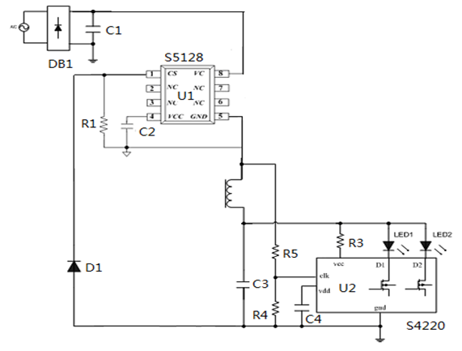

三、实物图
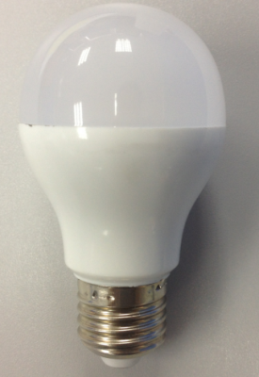 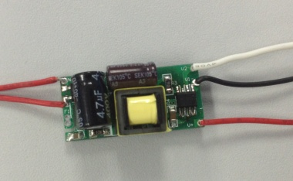 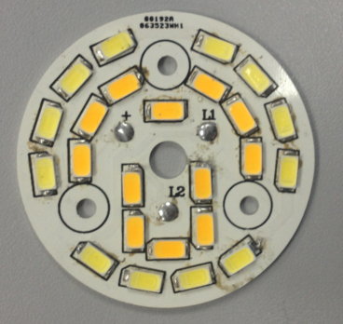
四、PCB图纸
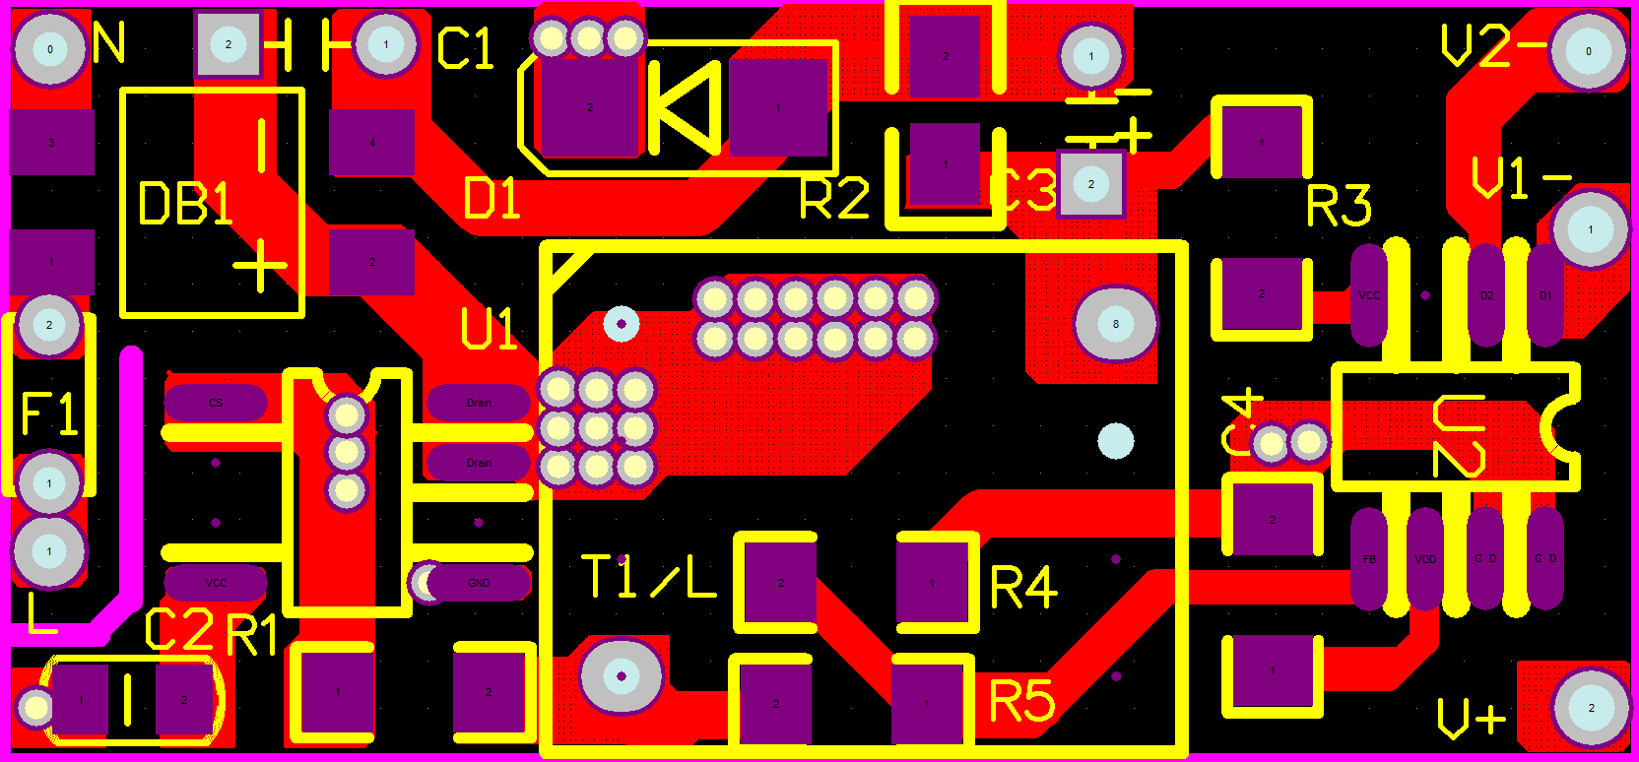 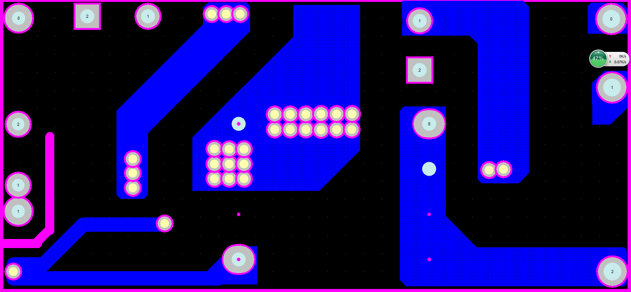
五、物料清单BOM
序号 | 物料名称 |  |  | 型号规格 |  |  |  |  |  | 用量 |  | 工位
1 | 电路板 |  |  | 35*16mm |  |  |  |  |  | 1
2 | 整流桥 |  |  | MB6S |  |  |  |  |  | 1 |  | DB1
3 | 续流二极管 |  |  | ES1J SMA 1A/600V |  |  |  |  |  | 1 |  | D2
4 | 高频变压器 |  |  | EE10卧式 LM=3.0mH NP=0.15*240TS |  |  |  |  |  | 1 |  | T1
5 | 电解电容 |  |  | 4.7UF/400V 105℃ 8x13 |  |  |  |  |  | 1 |  | C1
6 | 贴片电容 |  |  | 4.7uF/50V 0805mm |  |  |  |  |  | 1 |  | C2
7 | 电解电容 |  |  | 2.2uF/400V±10% 6*12mm |  |  |  |  |  | 1 |  | C3
8 | 贴片IC |  |  | S5128 sop8 |  |  |  |  |  | 1 |  | U1
9 | 贴片电阻 |  |  | 2.2R 1206 ±1% |  |  |  |  |  | 1 |  | R1
10 | 贴片电阻 |  |  | 9.1K 1206 ±5% |  |  |  |  |  | 1 |  | R3
11 | 贴片电阻 |  |  | 47K 1206 ±5% |  |  |  |  |  | 1 |  | R4
12 | 贴片电阻 |  |  | 1.0M 1206 ±5% |  |  |  |  |  | 1 |  | R5
13 | 贴片电容 |  |  | 1uF/50V 1206 |  |  |  |  |  | 1 |  | C4
14 | 贴片电阻 |  |  | S4220 SOP8 |  |  |  |  |  | 1 |  | U2
六、变压器绕法
项目 | 骨架 |  | 脚位 | 线径 | 匝数 | 电感量
参数 | EE10 卧式 4+4P |  | 4---->8 | ¢0.15 | 240Ts | 3mH±7% (@1Khz)

七、电气参数

状态 | 暖色 |  |  |  | 正白 |  |  |  | 混色
项目 输入 | P（W） | Vout(V) | Iout(mA) | 效率(%) | P（W） | Vout(V) | Iout(mA) | 效率(%) | P(W) | I总(mA) | VL1(V) | VL2(V)
100 | 5.6 | 36.65 | 126.7 | 82.92 | 5.9 | 38.39 | 126.9 | 82.57 | 5.3 | 127 | 34.6 | 34.63
120 | 5.4 | 36.56 | 125.9 | 85.24 | 5.7 | 38.51 | 125.5 | 84.79 | 5.2 | 127.1 | 34.84 | 34.57
150 | 5.4 | 36.53 | 126.1 | 85.30 | 5.7 | 38.6 | 125.5 | 84.99 | 5.2 | 127.2 | 34.74 | 34.58
180 | 5.4 | 36.49 | 125.8 | 85.01 | 5.6 | 38.6 | 125.2 | 86.30 | 5.2 | 126.6 | 34.9 | 34.57
210 | 5.3 | 36.4 | 125.2 | 85.99 | 5.6 | 38.4 | 124.6 | 85.44 | 5.2 | 125.9 | 35 | 34.68
240 | 5.3 | 36.37 | 124.9 | 85.71 | 5.6 | 39 | 124 | 86.36 | 5.2 | 125.6 | 34.83 | 34.56
260 | 5.4 | 36.33 | 124.8 | 83.96 | 5.7 | 39 | 124 | 84.84 | 5.2 | 125.6 | 34.57 | 34.45

